Task2
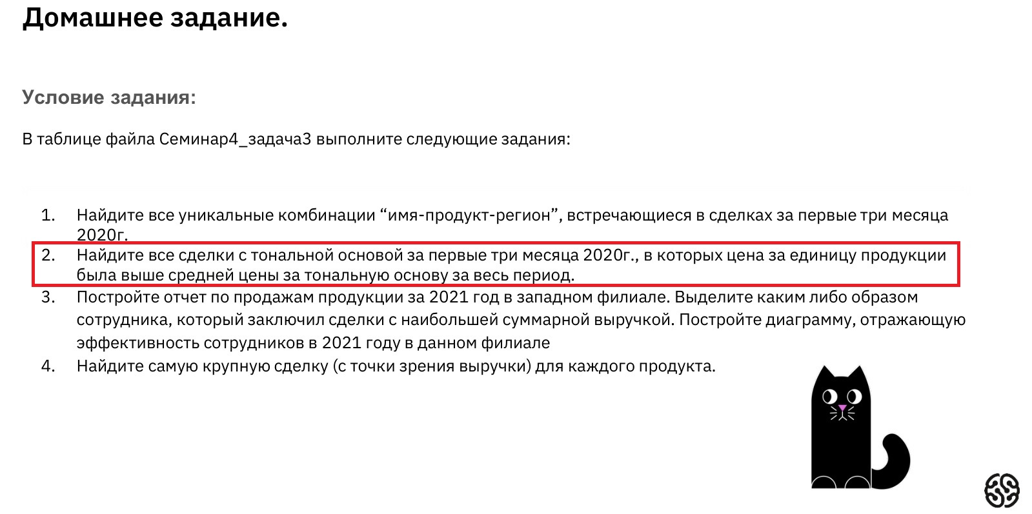

средняя цена за тональную основу за весь период выборки (10.01.2019 — 30.12.2021) |  |  |  |  | 1,289.55 ₽

Номер транзакции | Имя | Дата | Товар | Количество | Цена | Филиал
2 | Фаина В. | 10/03/2020 | тональная основа | 50 | 1,520.07 ₽ | север
43 | Софья Р. | 01/04/2020 | тональная основа | 86 | 2,598.60 ₽ | запад
85 | Александра Д. | 17/02/2020 | тональная основа | 80 | 2,412.62 ₽ | юг
101 | Иннокентий В. | 15/01/2020 | тональная основа | 67 | 2,024.50 ₽ | запад
172 | Татьяна Ф. | 28/02/2020 | тональная основа | 55 | 1,675.54 ₽ | юг
527 | Евгений Л. | 15/01/2020 | тональная основа | 62 | 1,872.34 ₽ | юг
564 | Анастасия Б. | 26/01/2020 | тональная основа | 73 | 2,209.65 ₽ | север
593 | Кристина З. | 15/01/2020 | тональная основа | 94 | 2,846.13 ₽ | восток
707 | Александра Д. | 15/01/2020 | тональная основа | 78 | 2,353.77 ₽ | север
729 | Евгений Л. | 17/02/2020 | тональная основа | 62 | 1,887.00 ₽ | юг
...

